10日签到领金币
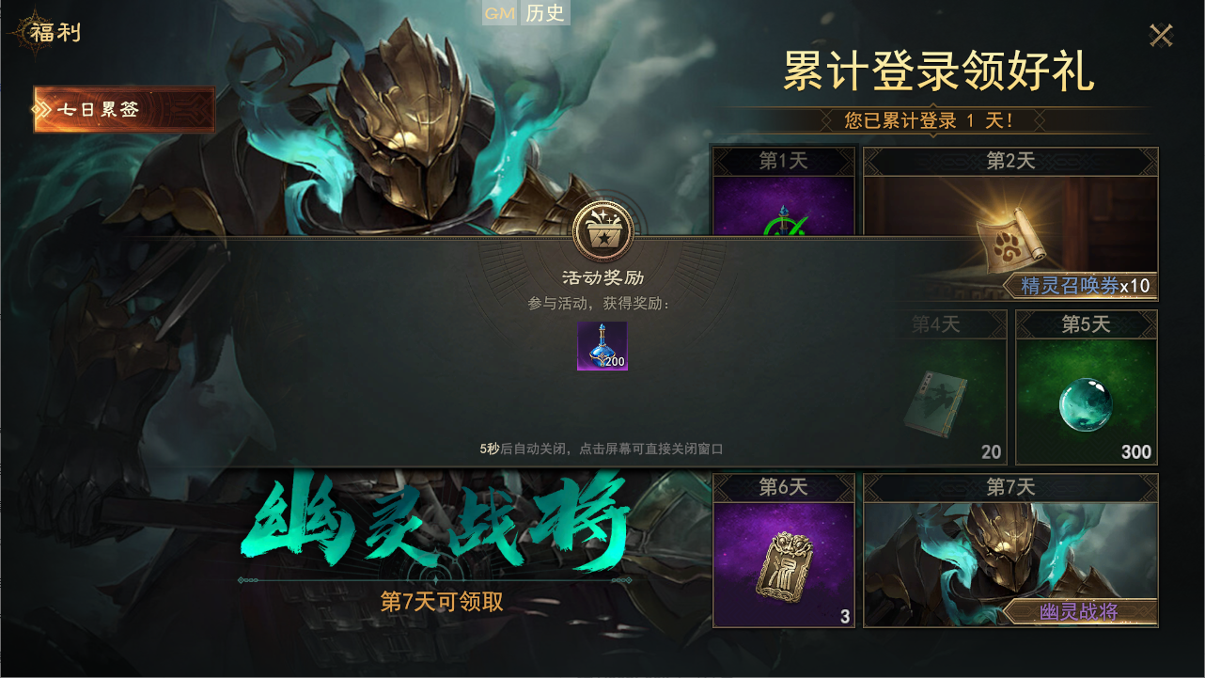
烽烟 | 一测【游戏内】开服活动-10日签到领金币

 | A | 活动策划简案 注：活动生效版本，仅在 一测版本 中生效。后续计费测试以及公测不再启用。后续可考虑改为其他连续登录活动。

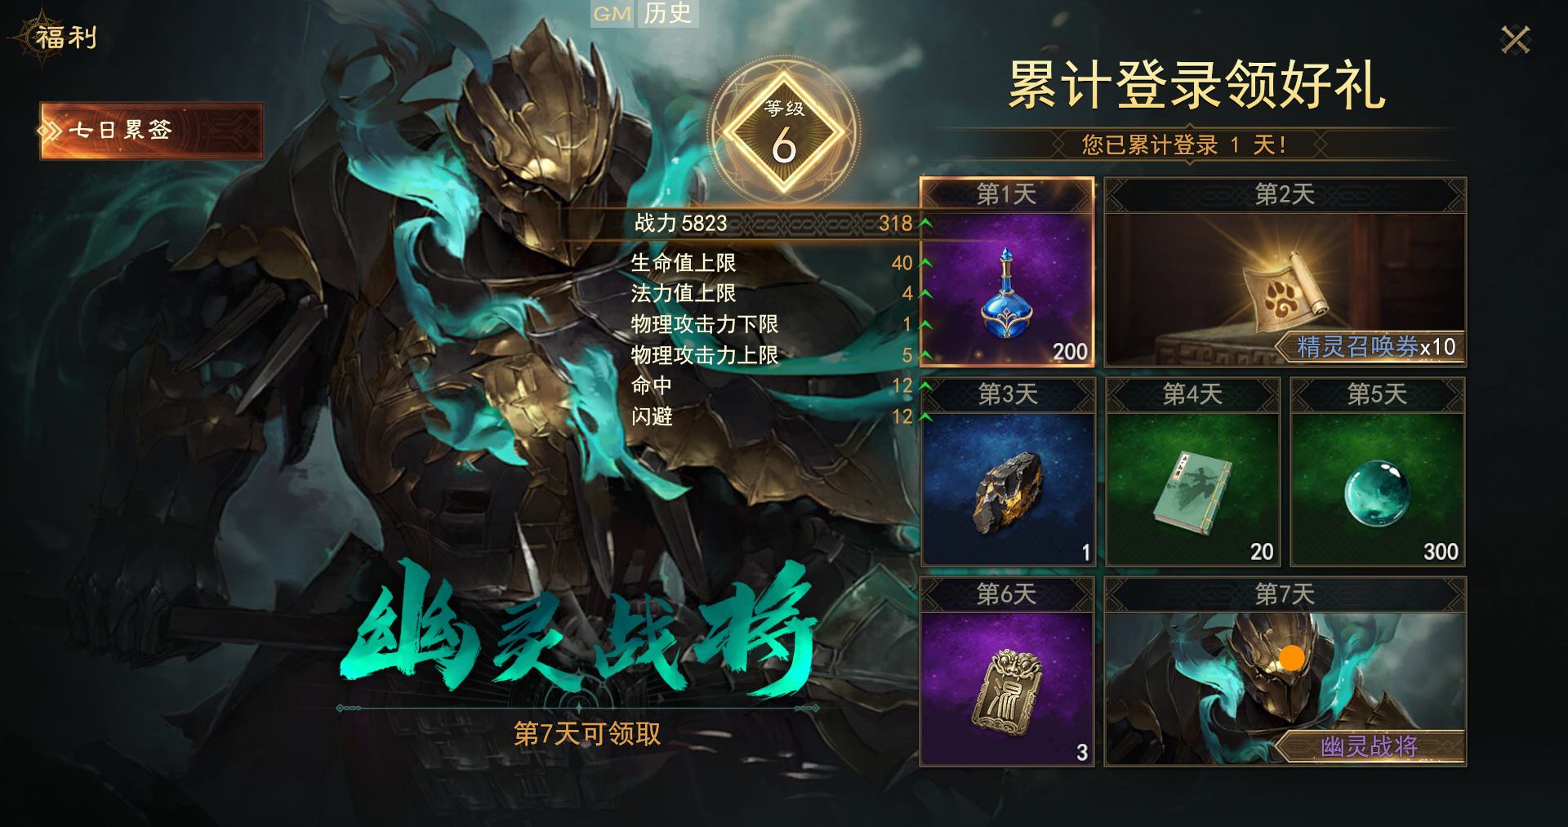
 | 1.1 活动名称——需策划制定
 | 《XXXX·每日有礼》开服10日，每日签到领奖活动

 | 1.2 活动目的
 | 1）提升新玩家次日及后续留存率
 | 2）不计费测试的虚拟消费-货币消耗流向摸底

 | 1.3 活动时间
 | 1）活动持续时间：2026.1.15，10:00——2026.1.24，21:00
 | 2）开启时间：玩家角色等级n级时解锁，与 七日登录 活动同步开启。
 | 3）刷新时间：跟开服时间走，每日凌晨5点刷新。
 | 4）结束时间：连续签到10天后自动结束，或，关服即结束。
 | 5）补签功能：之前未领取的签到奖励，登录后可随时补签。不设补签额外条件。

 | 1.4 参与条件
 | 所有新注册玩家。

 | 1.5 活动内容
 | 1）签到奖励投放（金币单位：枚） |  |  |  | 2）补签机制
 | 具体投放数额，数值策划敲定。 |  |  |  | ① 未领取奖励的天数，在领取时间超时后，即变为“可补签”状态。
 | 签到天数 | 签到奖励 |  |  | 点击-补签后，即可领取对应奖励。
 |  | 方案一 | 方案二 | 方案三
 | 第1天 | 680 | 680 | 60 | ② 开服当天注册的账号，
 | 第2天 | 680 | 680 | 300 | 和 晚于开服当天注册的账号，
 | 第3天 | 680 | 680 | 680 | 均可对 未领取奖励的天数 进行无条件补签。
 | 第4天 | 680 | 680 | 680
 | 第5天 | 680 | 680 | 680
 | 第6天 | 680 | 680 | 680
 | 第7天 | 680 | 680 | 680
 | 第8天 | 680 | 680 | 680 | Tips：
 | 第9天 | 680 | 680 | 680 | 一测版本，金币可购买的商品/使用的场景，包括
 | 第10天 | 680 | 1280 | 1280 | ① 月卡 ② 周礼包（金币/绑金均可购买---其中绑金购买仅限一测）
 | 总计金币 | 6800 | 7400 | 6400 | ③ 交易行
 | 总计价值/RMB | 680 | 740 | 640

 | B | 活动UI/UX设计

 | 2.1 界面位置
 | 1）主界面右上角【礼包】入口，点击进入【福利】界面，在 七日登录 活动入口的下方——单开一个 开服活动-10日签到领金币。
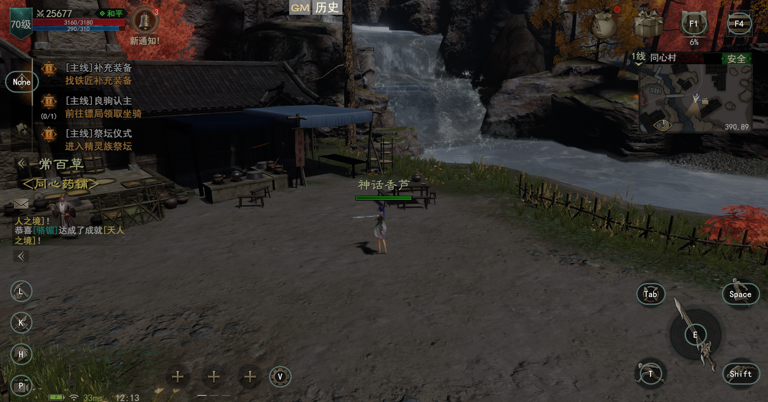
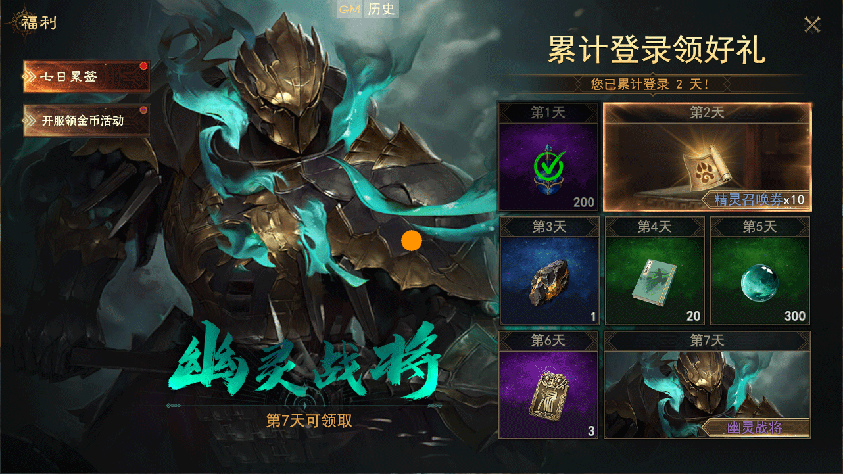

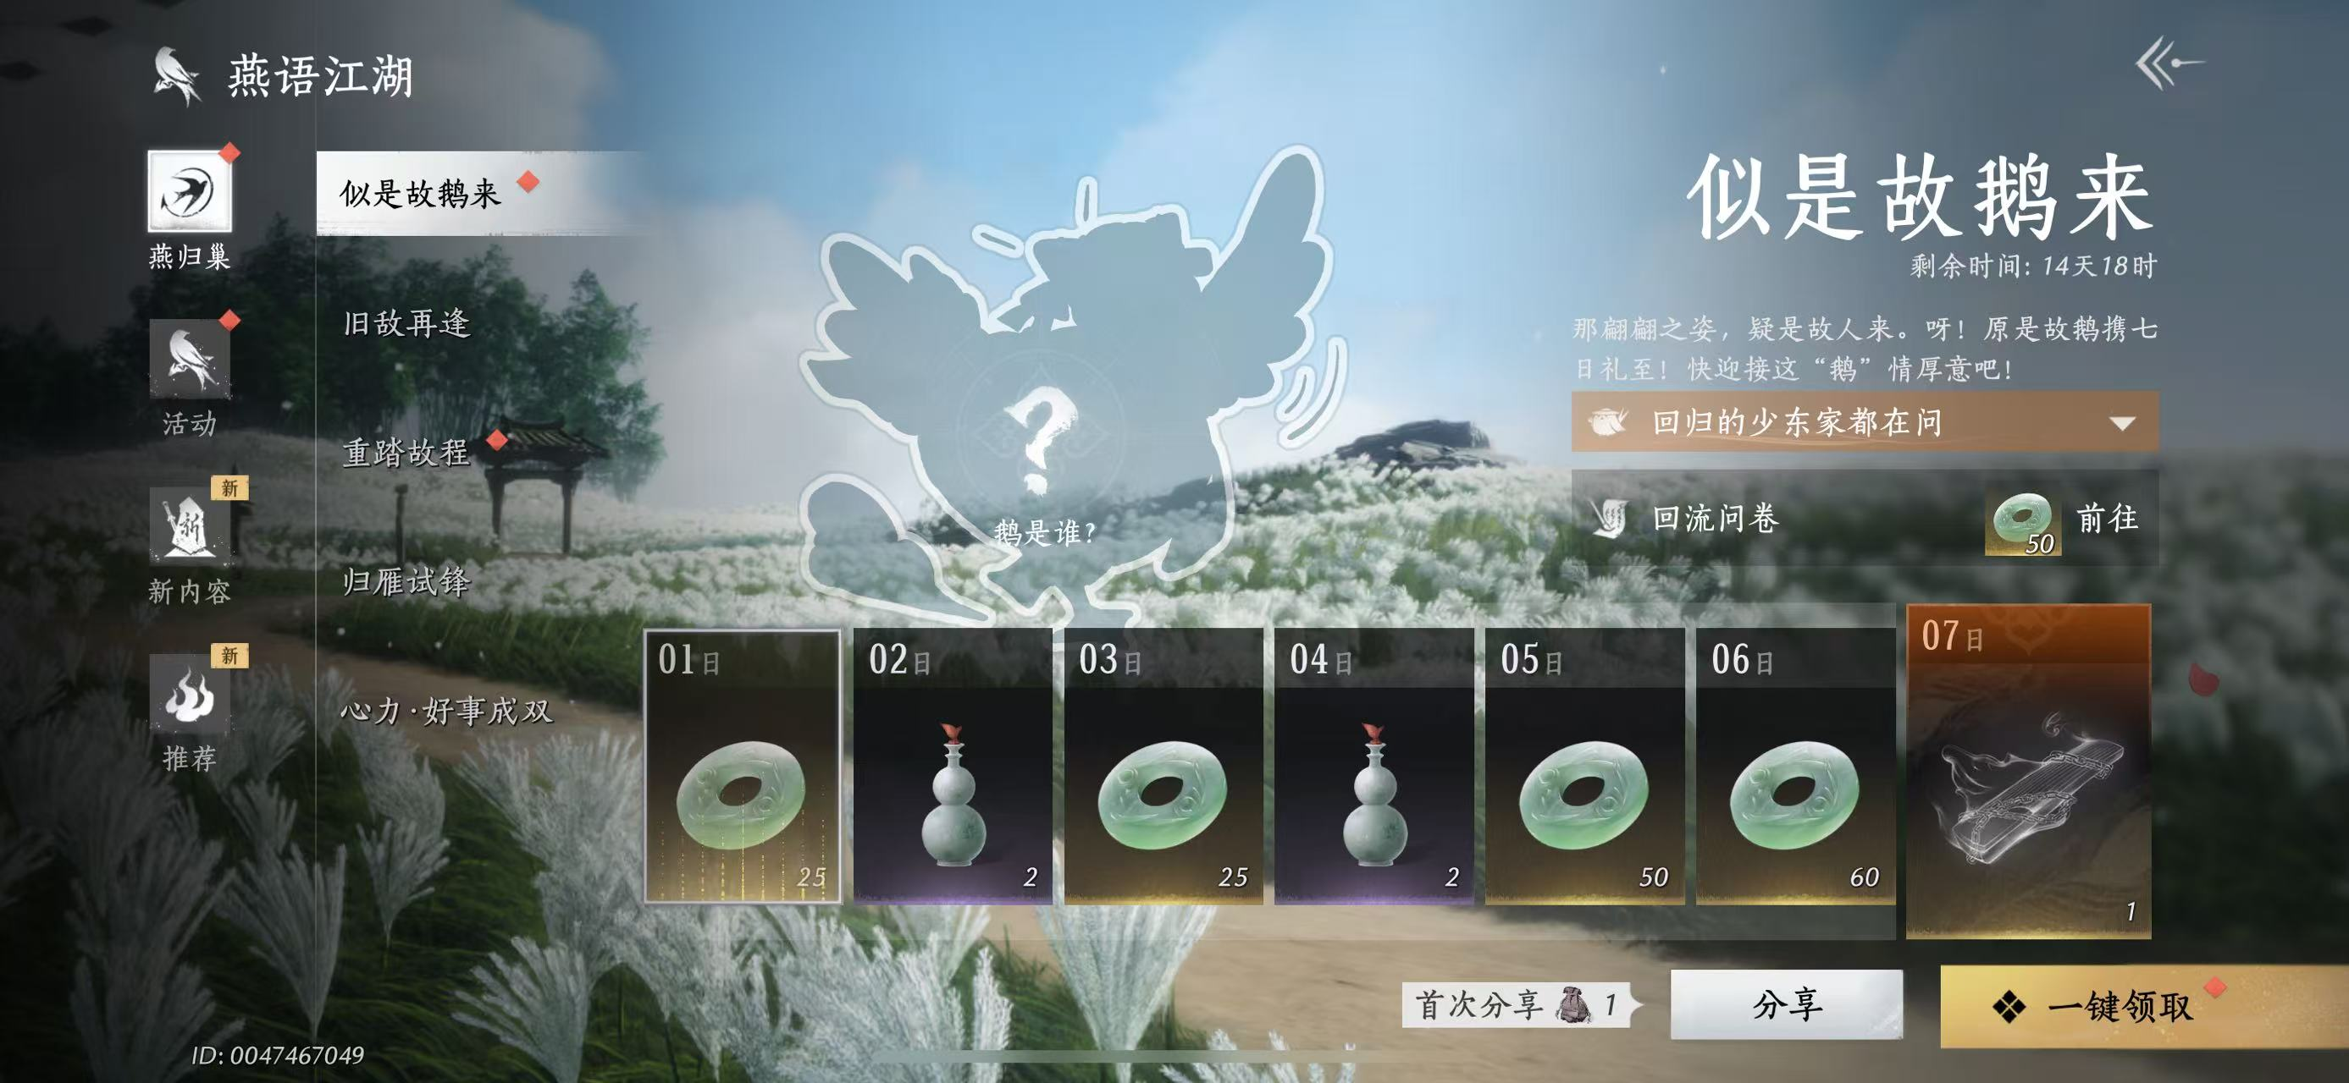
 | 2.2 界面布局
 | 1）可以参考下方排版（燕云） |  |  |  |  | 参考排版
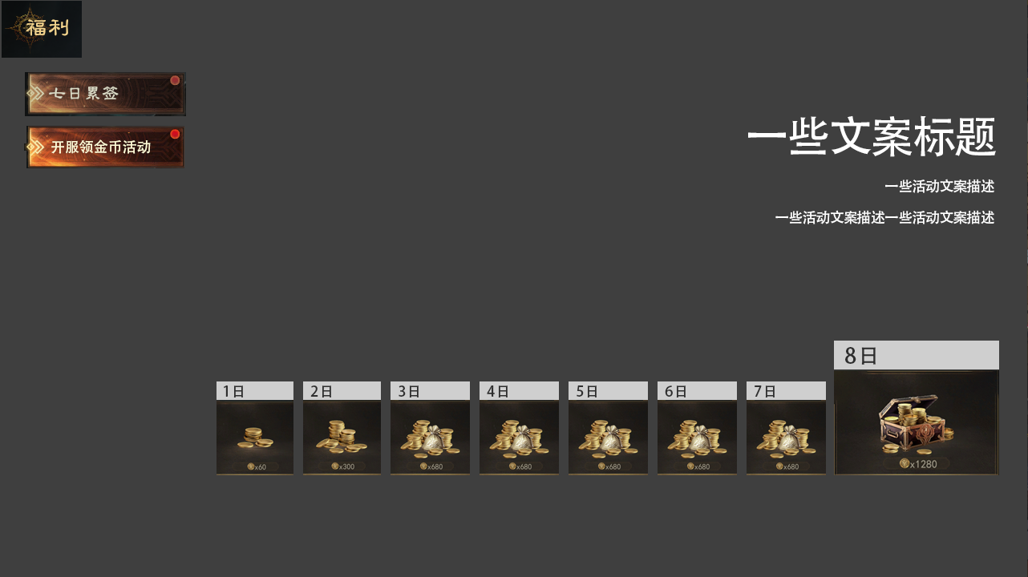

 |  |  |  |  |  |  |  |  | 文案内容建议：
 |  |  |  |  |  |  |  |  | 符合游戏调性，可带有一定消费煽动性。
 |  |  |  |  |  |  |  |  | 例如：
 |  |  |  |  |  |  |  |  | 【XX测试专属厚礼】连登八日，坐拥千金，起步快人一程！
 |  |  |  |  |  |  |  |  | 【XX测试专属厚礼】八日签到，坐拥千金，仅此一次机会！

 | 2）按钮状态与反馈——跟 七日签到 保持一致即可。
 | ① 可领取状态 |  | ② 未领取且不可领取状态 |  | ③ 已领取状态 |  | ④ 可补签领取状态 | 补签状态参考
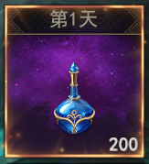
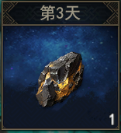
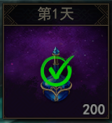
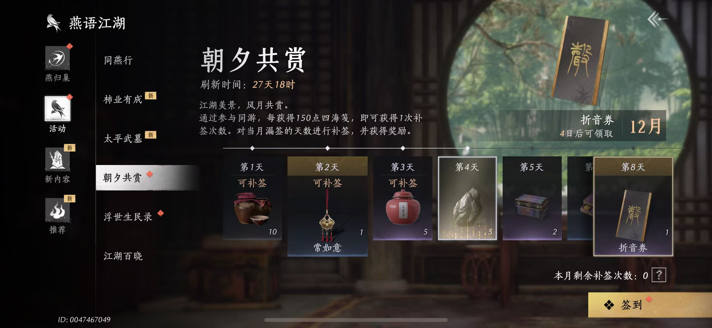
可补签

 | 3）奖励（金币）领取提示弹窗

